Squash commit
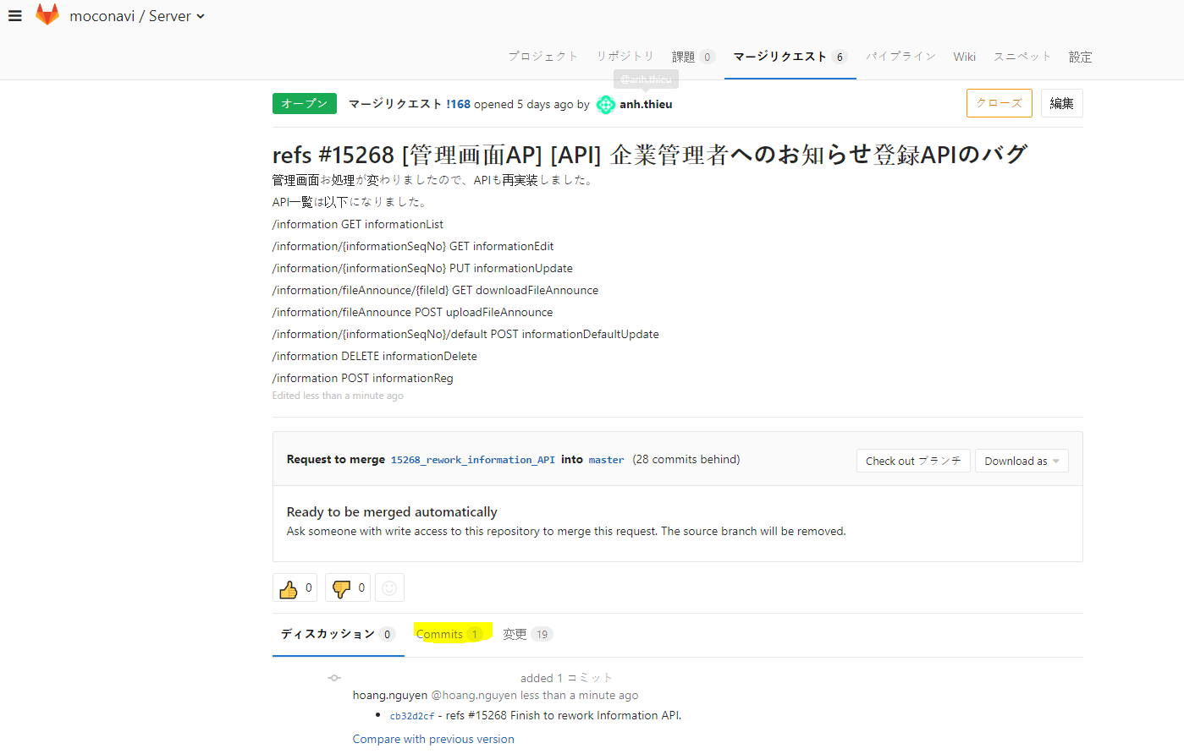
Khi tạo commit thì chắc chắn sẽ có comment => PIC phải fix và commit lại => Phải tạo ra rất nhiều commit trong cùng 1 MR
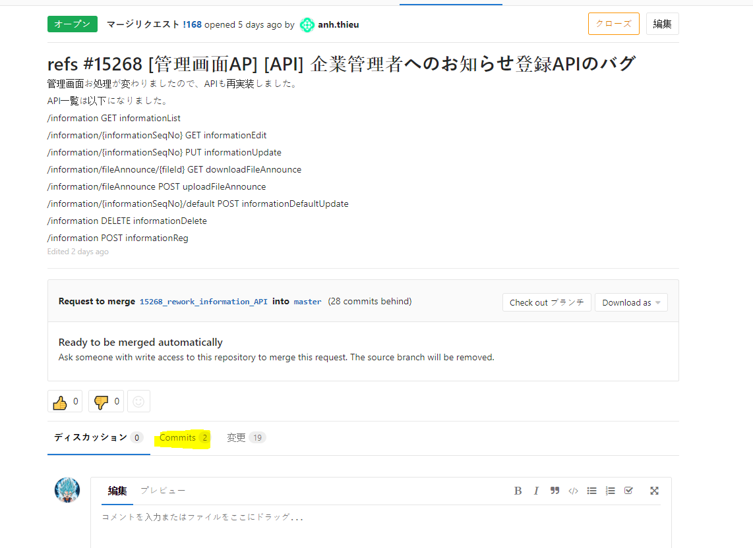

Vào folder chưa source của nhánh
Gõ câu lệnh
 | git rebase -i HEAD~number commit
 | VD trong TH này có 2 commit

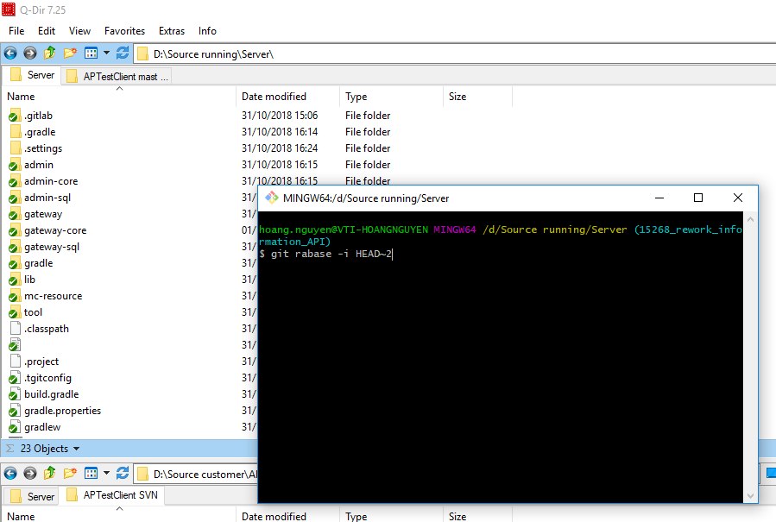

Bấm nút Insert để chuyển qua INSERT mode
Dùng các nút mũi tên lên xuống để đưa vị trí con chỏ đến các commit sau.
Và đổi từ pick sang squash
Lưu ý: Chỉ đổi pick thành spaush với các commit sau, luôn giữ nguyên commit lúc ban đầu

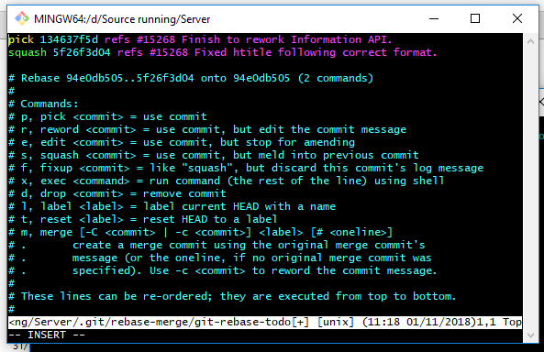

Sau khi đã chuyển thành squash với các coomit khác, nhấn nút Esc và gõ :wq!. Sau đó enter

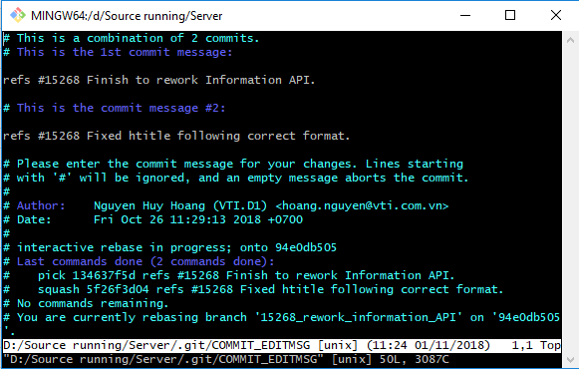

Nếu ko cần đổi tên commit thì nhấn nút Esc và gõ :wq!. Sau đó enter
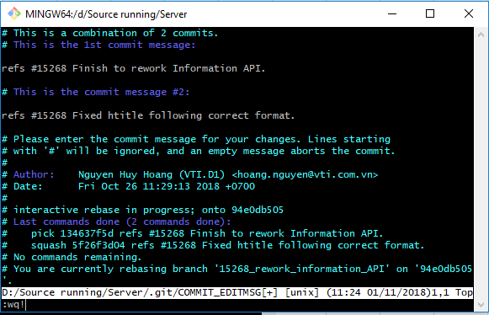

Cuối cùng gõ lệnh git push --force
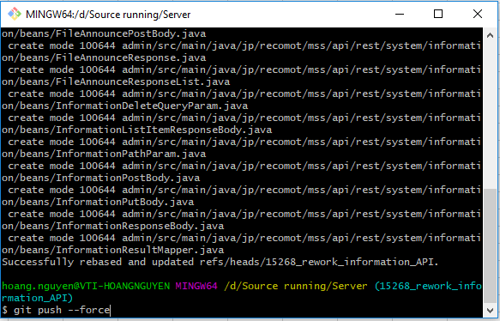

Giờ tất cả các commit đã thành 1

Rebase thần chú
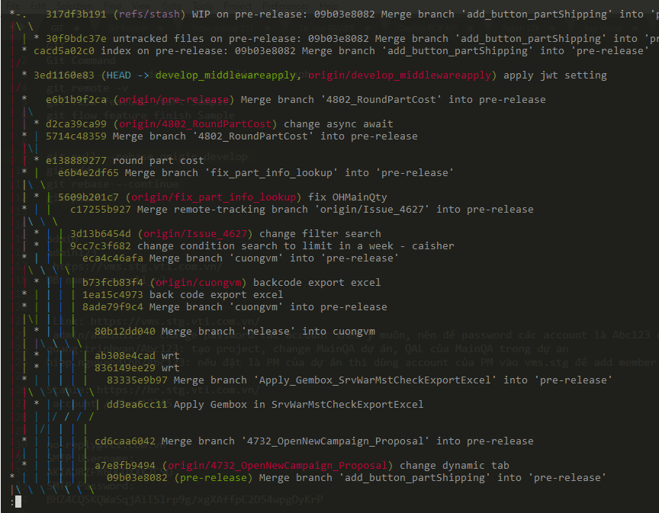
Ghi nhớ thần chú Rebase, trước khi tạo merge request, cần squash tất cả các commit lại thành 1 commit duy nhất( xem sheet Squash commit)

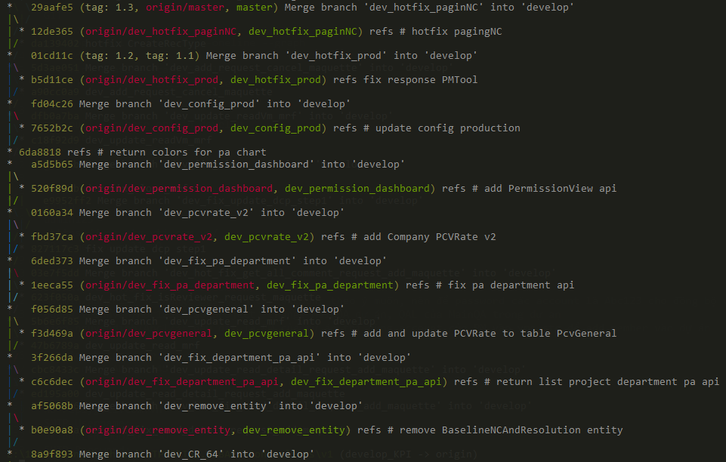
 | git log --all --decorate --oneline --graph | Xem graph commit(cây git)
 |  |  | Cây git đẹp, có rebase
 | git pull --rebase origin develop | Đứng tại branch hiện tại, vừa pull vừa rebase develop
 | git add . | Nếu có conflict thì fix và add tất cả các file vừa thay đổi
 | git rebase --continue | Tiếp tục rebase
 | git push -f | push force sau khi rebase

 | git rebase --abort | Trường hợp rebase lỗi thì có thể cancel quá trình rebase lại

 |  |  | Cây git sida

